Cover
Berechnung einer realistischen, momentübertragenden Schubspannungsverteilung in der Trennfuge eines Pressverband
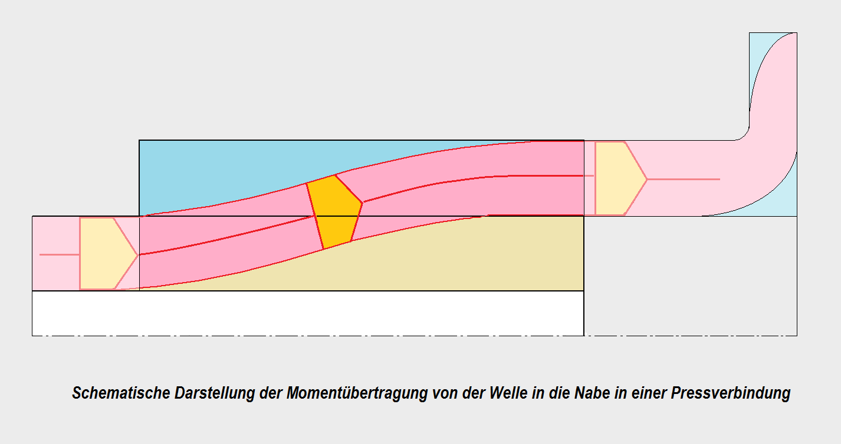
 | B

Für die Berechnungen wird allgemein von einer konstanten, momentübertragenden Schubspannung in der Pressungsfuge ausgegangen. Dieses Vorgehen gibt keinen Hinweis, ob in der Pressfuge ein Rutschen stattfindet.
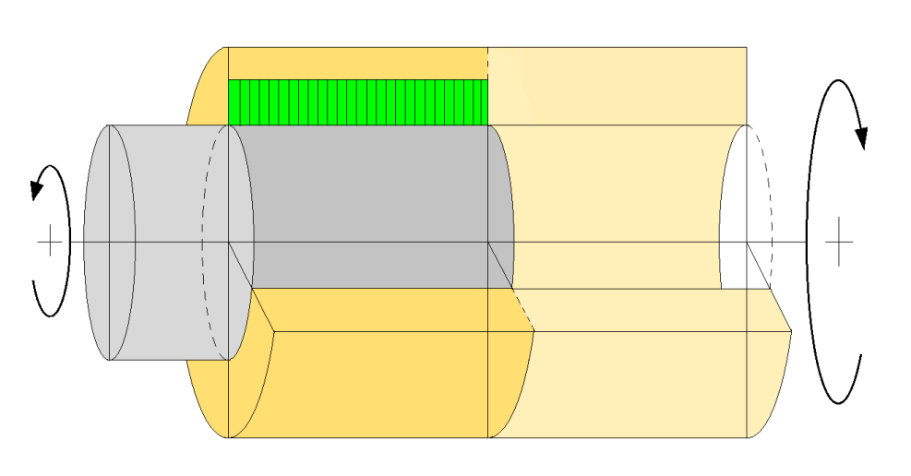

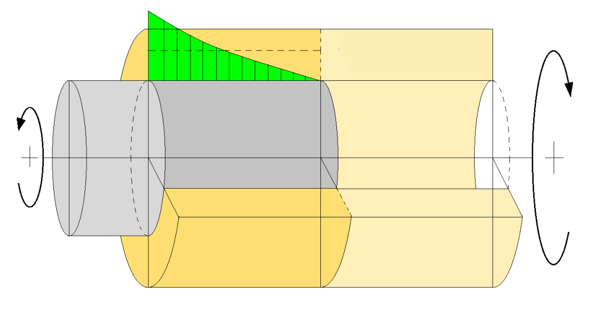
Um das Rutschen in der Trennfuge zu beurteilen, sollte eine realistische Verteilung der momentübertragenden Schubspannung ermittelt werden

Theoretische Betrachtungen siehe:
www.jbladt.de

Reibung>MaxMoment
 | Drehmomentübertragung in einer Pressverbindung
B
 | wenn gegeneinander eine radiale Verschiebung der Oberflächen stattfindet. (kein Rutschen) |  |  |  |  |  |  |  | B
 | Vorgabe |  |  | 1 | 2 | 3 | 5 | 5
 | Außenrradius der Nabe | rN[mm] |  | 120 | 120 | 120 | 120 | 120
 | Außenrradius der Welle | rW [mm] |  | 60 | 70 | 80 | 90 | 100
 | Innenradius der Welle | rB [mm] |  | 30 | 30 | 30 | 30 | 30
 | Länge der Nabe | l [mm] |  | 120 | 120 | 120 | 120 | 120
 | Material der Nabe | .-. |  | St | St | St | St | St
 | Material der Welle | .-. |  | St | St | St | St | St
 | Gleitmodul der Nabe | GN [N/mm²] |  | 79,300 | 79,300 | 79,300 | 79,300 | 79,300
 | Gleitmodul der Welle | GW [N/mm²] |  | 79,300 | 79,300 | 79,300 | 79,300 | 79,300
 | Berechnungskonstanten
 | Radienverhältnis | QN [-] | rW / rN | 0.5000 | 0.5833 | 0.6667 | 0.7500 | 0.8333
 | Radienverhältnis | QW [-] | rB / rW | 0.5000 | 0.4286 | 0.3750 | 0.3333 | 0.3000
 | Längenverhältnis | l / rF [-] | l / rW | 1.0000 | 1.0000 | 1.0000 | 1.0000 | 1.0000
 | Gleitmodulverhältnis | GN / GW [-] | GN / GW | 1.0000 | 1.0000 | 1.0000 | 1.0000 | 1.0000
 | Exponentkonstante | √C [-] |  | 3.373 | 3.543 | 3.833 | 4.303 | 5.138
 | Integrationskonstante | A [-] | .-1/(e2·√C-1) | -1.18E-03 | -8.382E-04 | -4.689E-04 | -1.831E-04 | -3.447E-05
 | Integrationskonstante | B [-] | .-1(1-e-2·√C) | -1.0012E+00 | -1.0008E+00 | -1.0005E+00 | -1.0002E+00 | -1.0000E+00
 | Kontrollen
 | Dim.-lose Schubspannung in der Fuge | t* (z=0) |  | -3.3810 | -3.5485 | -3.8364 | -4.3044 | -5.1380
 |  | t* (z=1) |  | -0.2316 | -0.2052 | -0.1660 | -0.1165 | -0.0603
 | mittl. Dim.-lose Schubspannung | t*m |  | 1.0000 | 2.0000 | 3.0000 | 4.0000 | 5.0000
 | Moment | m(z=0) |  | 1.00000 | 1.00000 | 1.00000 | 1.00000 | 1.00000
 |  | m(z=1) |  | 0.00000 | 0.00000 | 0.00000 | 0.00000 | 0.00000

Dimensionslose Schubspannung t als Funktion der dimensionslosen Längenkoordinate z=
 |  |  | z [-] | t*1 (z) | t*2 (z) | t*3 (z) | t*4 (z) | t*5 (z)
 |  |  | 0.00 | 3.3810 | 3.5485 | 3.8364 | 4.3044 | 5.1380
 |  |  | 0.05 | 2.8576 | 2.9735 | 3.1680 | 3.4715 | 3.9741
 |  |  | 0.10 | 2.4157 | 2.4921 | 2.6164 | 2.8000 | 3.0740
 |  |  | 0.15 | 2.0427 | 2.0891 | 2.1611 | 2.2585 | 2.3777
 |  |  | 0.20 | 1.7279 | 1.7518 | 1.7855 | 1.8220 | 1.8393
 |  |  | 0.25 | 1.4624 | 1.4696 | 1.4756 | 1.4701 | 1.4229
 |  |  | 0.30 | 1.2385 | 1.2336 | 1.2200 | 1.1865 | 1.1009
 |  |  | 0.35 | 1.0500 | 1.0364 | 1.0095 | 0.9581 | 0.8519
 |  |  | 0.40 | 0.8914 | 0.8718 | 0.8361 | 0.7742 | 0.6595
 |  |  | 0.45 | 0.7583 | 0.7347 | 0.6935 | 0.6262 | 0.5108
 |  |  | 0.50 | 0.6467 | 0.6206 | 0.5764 | 0.5074 | 0.3960
 |  |  | 0.55 | 0.5536 | 0.5261 | 0.4806 | 0.4121 | 0.3075
 |  |  | 0.60 | 0.4763 | 0.4481 | 0.4025 | 0.3360 | 0.2394
 |  |  | 0.65 | 0.4126 | 0.3842 | 0.3392 | 0.2754 | 0.1872
 |  |  | 0.70 | 0.3606 | 0.3324 | 0.2884 | 0.2277 | 0.1474
 |  |  | 0.75 | 0.3189 | 0.2911 | 0.2483 | 0.1906 | 0.1173
 |  |  | 0.80 | 0.2863 | 0.2589 | 0.2172 | 0.1623 | 0.0951
 |  |  | 0.85 | 0.2618 | 0.2349 | 0.1942 | 0.1416 | 0.0792
 |  |  | 0.90 | 0.2449 | 0.2182 | 0.1784 | 0.1274 | 0.0685
 |  |  | 0.95 | 0.2349 | 0.2084 | 0.1691 | 0.1192 | 0.0623
 |  |  | 1.00 | 0.2316 | 0.2052 | 0.1660 | 0.1165 | 0.0603
 |  |  | t*m≈ | 0.9897 | 0.9913 | 0.9937 | 0.9971 | 1.0018
 |  |  | Check ∆ | 1.03% | 0.87% | 0.63% | 0.29% | -0.18%
Dimensionsloses Moment m in der Welle als Funktion der dimensionslosen Länge z=z/l
 |  |  | z [-] | m1 (z) | m2 (z) | m3 (z) | m4 (z) | m5 (z)
 |  |  | 0.00 | 1.0000 | 1.0000 | 1.0000 | 1.0000 | 1.0000
 |  |  | 0.05 | 0.8444 | 0.8374 | 0.8254 | 0.8063 | 0.7734
 |  |  | 0.10 | 0.7129 | 0.7011 | 0.6813 | 0.6502 | 0.5982
 |  |  | 0.15 | 0.6017 | 0.5869 | 0.5622 | 0.5242 | 0.4627
 |  |  | 0.20 | 0.5076 | 0.4911 | 0.4638 | 0.4226 | 0.3578
 |  |  | 0.25 | 0.4281 | 0.4108 | 0.3825 | 0.3406 | 0.2767
 |  |  | 0.30 | 0.3607 | 0.3434 | 0.3154 | 0.2744 | 0.2139
 |  |  | 0.35 | 0.3036 | 0.2868 | 0.2598 | 0.2210 | 0.1654
 |  |  | 0.40 | 0.2552 | 0.2392 | 0.2138 | 0.1779 | 0.1278
 |  |  | 0.45 | 0.2141 | 0.1991 | 0.1757 | 0.1430 | 0.0987
 |  |  | 0.50 | 0.1790 | 0.1653 | 0.1440 | 0.1148 | 0.0762
 |  |  | 0.55 | 0.1491 | 0.1367 | 0.1177 | 0.0919 | 0.0587
 |  |  | 0.60 | 0.1234 | 0.1124 | 0.0957 | 0.0732 | 0.0451
 |  |  | 0.65 | 0.1012 | 0.0917 | 0.0772 | 0.0580 | 0.0345
 |  |  | 0.70 | 0.0819 | 0.0738 | 0.0615 | 0.0455 | 0.0262
 |  |  | 0.75 | 0.0650 | 0.0583 | 0.0482 | 0.0351 | 0.0196
 |  |  | 0.80 | 0.0499 | 0.0446 | 0.0366 | 0.0263 | 0.0143
 |  |  | 0.85 | 0.0362 | 0.0323 | 0.0263 | 0.0187 | 0.0100
 |  |  | 0.90 | 0.0236 | 0.0210 | 0.0170 | 0.0120 | 0.0063
 |  |  | 0.95 | 0.0116 | 0.0103 | 0.0084 | 0.0059 | 0.0030
 |  |  | 1.00 | 0.0000 | 0.0000 | 0.0000 | 0.0000 | 0.0000
 |  |  | mm≈ | 0.2760 | 0.2658 | 0.2495 | 0.2263 | 0.1930

 |  |  | z [-] | t*m (z)
 |  |  | 0.00 | 1.0000
 |  |  | 1.00 | 1.0000

Reibung<MaxMoment
Drehmomentübertragung in einer Pressfuge |  |  |  |  |  |  |  | B
wenn in einem Teilbereich Rutschen eintritt. Die Reibung reicht nicht aus für eine gemeinsame Verdrehung von Welle und Nabe
Ermittlung der dimensionslosen Schubspannung t* in Abhängigkeit von der dimensionslosen Längez für verschiedene Sicherheiten

 | Beispiele |  | 1.00 | 1.50 | 2.00 | 2.50 | 3.80
Vorgabe
zu übertragenes Moment | M0 [Nm] |  | 20,000 | 20,000 | 20,000 | 20,000 | 20,000
Übertragungssicherheit | S [-] | variabel >1,0 | 1.00001 | 1.50 | 2.00 | 2.50 | 3.81
Fugenpressung | p [N/mm²] | p=f(M0,S) | 34.5 | 51.8 | 69.1 | 86.3 | 131.4
Reibwert | µ [-] | const | 0.12 | 0.12 | 0.12 | 0.12 | 0.12
Außenrradius der Nabe | rN[mm] | const | 120 | 120 | 120 | 120 | 120
Außenrradius der Welle | rW [mm] | const | 80 | 80 | 80 | 80 | 80
Innenradius der Welle | rB [mm] | const | 20 | 20 | 20 | 20 | 20
Länge der Nabe | l [mm] | const | 120 | 120 | 120 | 120 | 120
Material der Nabe | .-. | const | St | St | St | St | St
Material der Welle | .-. | const | St | St | St | St | St
Gleitmodul der Nabe | GN [N/mm²] | const | 79,300 | 79,300 | 79,300 | 79,300 | 79,300
Gleitmodul der Welle | GW [N/mm²] | const | 79,300 | 79,300 | 79,300 | 79,300 | 79,300
Berechnungskonstanten
Radienverhältnis | QN [-] | rW / rN | 0.6667 | 0.6667 | 0.6667 | 0.6667 | 0.6667
Radienverhältnis | QW [-] | rB / rW | 0.2500 | 0.2500 | 0.2500 | 0.2500 | 0.2500
Längenverhältnis | l / rW [-] | l / rW | 1.0000 | 1.0000 | 1.0000 | 1.0000 | 1.0000
Gleitmodulverhältnis | GN / GW [-] | GN / GW | 1.0000 | 1.0000 | 1.0000 | 1.0000 | 1.0000
Übergang | zV [-] | Iteration <1 | 0.9872 | 0.4095 | 0.2386 | 0.1377 | 0.0000 | händisch
Check |  | → » 0,000 | 0.0000 | 0.0000 | 0.0000 | 0.0000 | 0.0000
Exponentkonstante | √C [-] |  | 0.04850 | 2.2452 | 2.8950 | 3.2785 | 3.8021
Integrationskonstante | A [-] | .-1/(e2·√C-1) | -9.8181 | -0.0113 | -0.0031 | -0.0014 | -0.0005
Integrationskonstante | B [-] | .-1(1-e-2·√C) | -10.8181 | -1.0113 | -1.0031 | -1.0014 | -1.0005
Kontrollen / Schubspannung
millt. Schubspannung | tm[N/mm²] |  | 4.14 | 4.14 | 4.14 | 4.14 | 4.14
Max. Schubspannung | tmax[N/mm²] | µ·p | 4.14 | 6.22 | 8.29 | 10.36 | 15.77
Min. diml. Schubspannung | tmin* [-] | tmin/tm | 0.9988 | 0.3142 | 0.2205 | 0.1882 | 0.1698
Mittl.. diml. Schubspannung | tm*[-] | tm/tm | 1.0000 | 1.0000 | 1.0000 | 1.0000 | 1.0000
Max. diml. Schubspannung | tmax* [-] | tmax/tm=S | 1.00 | 1.50 | 2.00 | 2.50 | 3.81

Dimensionslose Schubspannung t*= t/(tm) in Abhängigleit von der dimensionslosen Länge für tm=const, tmax=S·tm, tmax=µ·p, verschiedene Sicherheiten S
 |  | Sicherheit: | 1.00 | 1.50 | 2.00 | 2.50 | 3.81
 |  |  | z1 [-] | z2 [-] | z3 [-] | z4 [-] | z5 [-]
 |  |  | 0.0000 | 0.0000 | 0.0000 | 0.0000 | 0.0000
 |  | zV | 0.9872 | 0.4095 | 0.2386 | 0.1377 | 0.0000
 |  |  | 0.9887 | 0.4751 | 0.3232 | 0.2335 | 0.1111
 |  |  | 0.9901 | 0.5407 | 0.4078 | 0.3294 | 0.2222
 |  |  | 0.9915 | 0.6063 | 0.4924 | 0.4252 | 0.3333
 |  |  | 0.9929 | 0.6719 | 0.5770 | 0.5210 | 0.4445
 |  |  | 0.9943 | 0.7376 | 0.6616 | 0.6168 | 0.5556
 |  |  | 0.9957 | 0.8032 | 0.7462 | 0.7126 | 0.6667
 |  |  | 0.9972 | 0.8688 | 0.8308 | 0.8084 | 0.7778
 |  |  | 0.9986 | 0.9344 | 0.9154 | 0.9042 | 0.8889
 |  |  | 1.0000 | 1.0000 | 1.0000 | 1.0000 | 1.0000

 |  |  | t1,0* [-] | t1,5* [-] | t2* [-] | t2,5* [-] | t3,8* [-]
 |  |  | 1.0000 | 1.5000 | 2.0000 | 2.5000 | 3.8058
 |  | zV | 1.0000 | 1.5000 | 2.0000 | 2.5000 | 3.8058
 |  |  | 1.0000 | 1.1772 | 1.4539 | 1.7394 | 2.4961
 |  |  | 1.0000 | 0.9281 | 1.0595 | 1.2122 | 1.6385
 |  |  | 1.0000 | 0.7370 | 0.7757 | 0.8476 | 1.0778
 |  |  | 1.0000 | 0.5920 | 0.5728 | 0.5967 | 0.7123
 |  |  | 1.0000 | 0.4840 | 0.4297 | 0.4259 | 0.4758
 |  |  | 1.0000 | 0.4064 | 0.3314 | 0.3122 | 0.3255
 |  |  | 1.0000 | 0.3541 | 0.2678 | 0.2403 | 0.2341
 |  |  | 1.0000 | 0.3240 | 0.2320 | 0.2008 | 0.1852
 |  |  | 1.0000 | 0.3142 | 0.2205 | 0.1882 | 0.1698
 |  |  | t1.* [-] | t1,5.* [-] | t2.* [-] | t2,5.* [-] | t3,8.* [-]
 |  | Ist / Summe ∆ | 0.9958 | 1.0020 | 1.0045 | 1.0072 | 1.0148
 |  | Soll | 1.0000 | 1.0000 | 1.0000 | 1.0000 | 1.0000

S(zR)
Sicherheit S [V]=µ·p/tm in Abhängigkeit von der dimensionlosen Länge =z/l, in der ein Rutschen stattfinden kann
Berechnung der Sicherheit gegen Rutschen in Abhängigkeit von dem Bereich, in dem Rutschen stattfinden darf / kann |  |  |  |  |  | B
Vorgabe
Außenrradius der Nabe |  |  | rN[mm] | const | 120
Außenrradius der Welle |  |  | rW [mm] | const | 80
Innenradius der Welle |  |  | rB [mm] | const | 20
Länge der Nabe |  |  | l [mm] | const | 120
Material der Nabe |  |  | .-. | const | St
Material der Welle |  |  | .-. | const | St
Gleitmodul der Nabe |  |  | GN [N/mm²] | const | 79,300
Gleitmodul der Welle |  |  | GW [N/mm²] | const | 79,300
Berechnungskonstanten
Radienverhältnis |  |  | QN [-] | rW / rN | 0.6667
Radienverhältnis |  |  | QW [-] | rB / rW | 0.2500
Längenverhältnis |  |  | l / rW [-] | l / rW | 1.0000
Gleitmodulverhältnis |  |  | GN / GW [-] | GN / GW | 1.0000
Berechnung
ζG | cG | CG | AG | BG | S
0.00 | 3.8022 | 3.8022 | -0.0005 | -1.0005 | 3.8060
0.10 | 3.8022 | 3.4219 | -0.0011 | -1.0011 | 2.7590
0.20 | 3.8022 | 3.0417 | -0.0023 | -1.0023 | 2.1654
0.30 | 3.8022 | 2.6615 | -0.0049 | -1.0049 | 1.7843
0.40 | 3.8022 | 2.2813 | -0.0105 | -1.0105 | 1.5207
0.50 | 3.8022 | 1.9011 | -0.0228 | -1.0228 | 1.3306
0.60 | 3.8022 | 1.5209 | -0.0501 | -1.0501 | 1.1918
0.70 | 3.8022 | 1.1406 | -0.1138 | -1.1138 | 1.0938
0.80 | 3.8022 | 0.7604 | -0.2796 | -1.2796 | 1.0323
0.90 | 3.8022 | 0.3802 | -0.8778 | -1.8778 | 1.0046
0.9999999 | 3.8022 | 0.0000 | -1315040 | -1315041 | 1.0000

